상품제안서
바톤즈 캠핑용 서큘레이터 무선 타프팬 선풍기 | 상품코드: F23577

 |  |  |  |  |  |  | 02-412-0044 | www.easy1.co.kr
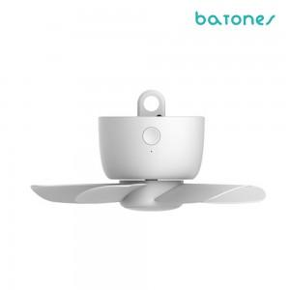 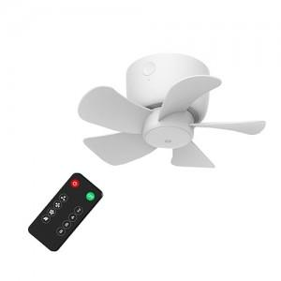 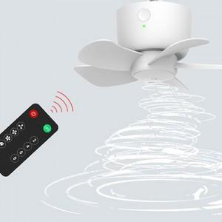

【상세/제작정보】

【인쇄/포장옵션】 | 레이저 / 포장지포장

【공급단가】 | 수량 | 100~ | 300~ | 500~ | 1,000~ | 3,000~
*VAT별도 | 4000mAh | 25,650원 | 24,700원 | 23,750원 | 22,800원 | 22,230원
 | 8000mAh | 29,700원 | 28,600원 | 27,500원 | 26,400원 | 25,740원

【상품 URL】 | http://www.easy1.co.kr/src/goods_detail.php?gdno=23577

